상품제안서
바쏘 스위트 스텐 이중구조 머그 450ml | 상품코드: S42332

 |  |  |  |  |  |  | 02-713-8555 | www.synergygift.co.kr
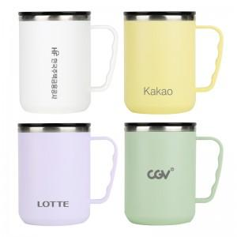

【상세/제작정보】

【인쇄/포장옵션】 | [기본인쇄] 레이저, [라벨] 라벨인쇄 / 포장지포장

【공급단가】 | 수량 | 50~ | 100~ | 300~ | 1,000~ | 5,000~
*VAT별도 | 옐로우 | 4,200원 | 4,040원 | 3,840원 | 3,680원 | 3,560원
 | 퍼플 | 4,200원 | 4,040원 | 3,840원 | 3,680원 | 3,560원
 | 화이트 | 4,200원 | 4,040원 | 3,840원 | 3,680원 | 3,560원
 | 민트 | 4,200원 | 4,040원 | 3,840원 | 3,680원 | 3,560원

【상품 URL】 | https://www.synergygift.co.kr:443/src/goods_detail.php?gdno=42332

